Solicitud gráfica
 | Área: | Matemáticas |  |  | Fecha:
 | Grado: | 9
 | Título del tema: | Los métodos de razonamiento y la semejanza |  |  | ¿Cuaderno de estudio o recurso? | Recurso
 | Editor: |  |  |  | Motor del recurso | F13B

 | Código guión o recurso: | MA_09_09_REC210 | ← Para determinar este código, visite la hoja de Ayuda
 |  |  |  |  | ESPECIFICACIÓN DE ARCHIVOS A ENTREGAR
Núm. | Archivo Shutterstock o ruta en web | Imagen para: | Tipo | Ubicación de la imagen en el recurso F13B | Nombre imagen SMALL | Tamaño imagen SMALL | Nombre imagen ZOOM | Tamaño imagen ZOOM | Descripción | Observaciones
IMG01 | ver observaciones | Recurso F13B | Ilustración | Contenido (imagen con texto) | MA_09_09_REC210_IMG01.jpg | 270 x 375 px |  |  | triángulo rectángulo con las medidas indicadas en la imagen de referencia | 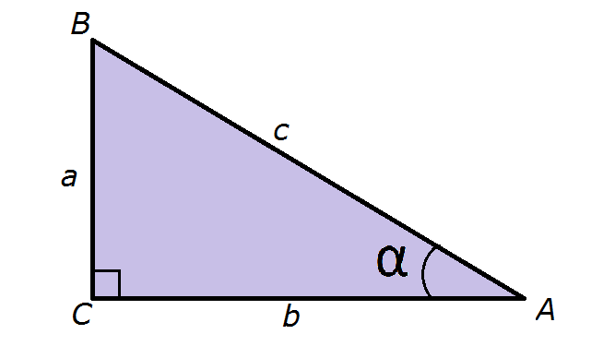
IMG02 | ver observaciones | Recurso F13B | Ilustración | Contenido (imagen con texto) | MA_09_09_REC210_IMG02.jpg | 270 x 375 px |  |  | dos triángulos rectángulos con las medidas indicadas | 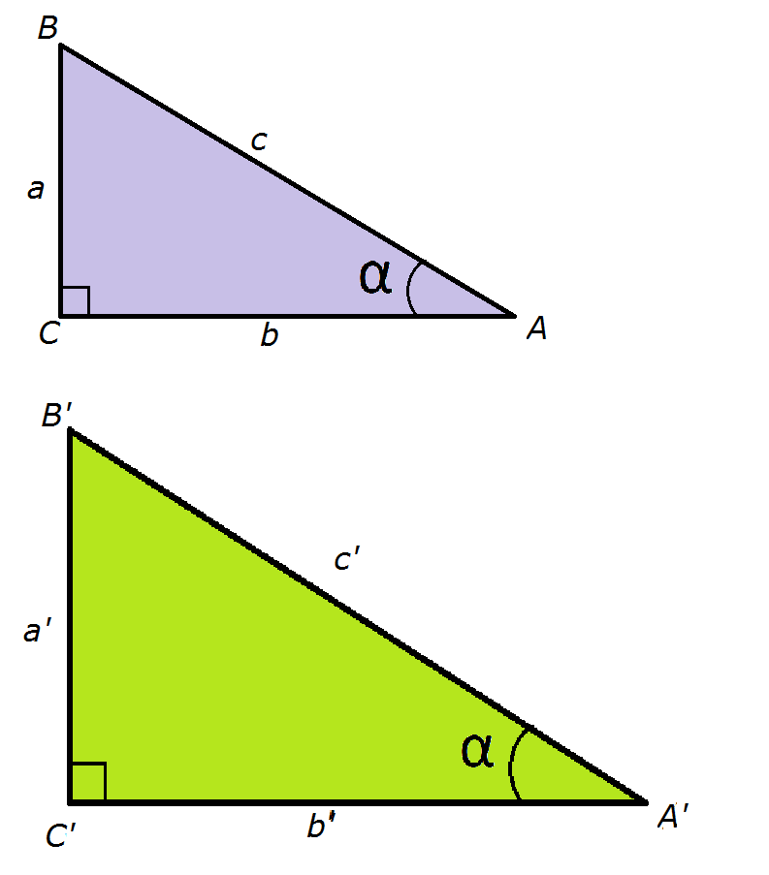
IMG03 | ver observaciones | Recurso F13B | Ilustración | Contenido (imagen con texto) | MA_09_09_REC210_IMG03.jpg | 270 x 375 px |  |  | igual a la imagen 01
IMG04 | ver observaciones | Recurso F13B | Ilustración | Contenido (imagen con texto) | MA_09_09_REC210_IMG04.jpg | 270 x 375 px |  |  | igual a la imagen 01
IMG05 | ver observaciones | Recurso F13B | Ilustración | Contenido (imagen con texto) | MA_09_09_REC210_IMG05.jpg | 270 x 375 px |  |  | triángulo rectángulo con las medidas indicadas en la imagen de referencia | 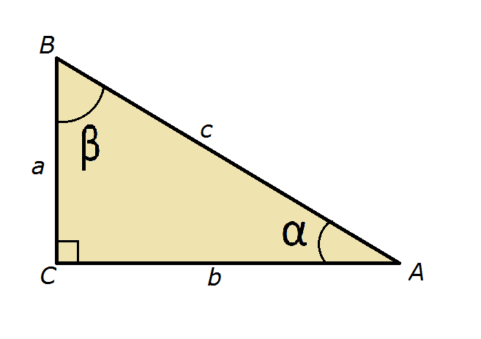
IMG06 | ver observaciones | Recurso F13B | Ilustración | Contenido (imagen con texto) | MA_09_09_REC210_IMG06.jpg | 270 x 375 px |  |  | triángulo rectángulo con las medidas indicadas en la imagen de referencia | 